Inter-VM Data Table
色のついた列だけがコード生成に使用される。
記載ルールの詳細は"Readme"シート参照
※デフォルトのフォーマットはhttps://wiki.geniie.net/x/Wcq5pQと同じにしています
 | カテゴリ | データ | ラベル | VM#0 | VM#1(MET) | VM#2(IVI) | VM#3(CEN) | データ量[byte] | データ更新周期[ms] | 遅延許容時間[ms] | 上書き禁止/許可 | Wake要否 | リングバッファ段数 | 記載日 | BSW提供希望日
2 | 電源制御 | スタンバイ条件成立有無 |  | - | T | - | R | 1 | 5ms | 5ms | 許可 | 否 | 1 |  | 2025/03/31 プレCV向け
3 | 電源制御 | スタンバイ条件成立有無 |  | - | - | T | R | 1 | 5ms | 5ms | 許可 | 否 | 1 |  | 2025/03/31 プレCV向け
4 | 時計制御 | オフセット時間 ※不揮発性メモリ保持必要 |  | - | T | R | - | 2 | 20ms | 20ms | 許可 | 否 | 1 | 2025/02/27 確認中項目を更新 2025/04/09 | 2025/04/25 PreCV向け
5 | 電源制御 | SiP異常通知 |  | - | - | R | T | 1 | 5ms | 5ms | 許可 | 否 | 1 | 2025-02-27 | 2025/04/25 PreCV向け
6 | 車両信号 | BOOT端子検知結果 2025/04/17 向けは不要 ※VM2に移す予定 IVIでこれが必要かも含めて確認 |  | T | - | R | - | 1 | 5ms | 5ms | 許可 | 否 |  | 2025-02-27 | =HYPERLINK("https://wiki.geniie.net/display/~toru.kimura.j7d@jp.denso.com";"2025/04/25 PreCV向け 2025/04/07 T.Nagai コメント 木村 徹 Toru KIMURA , 袁 振明 Zhenming YUAN")
7 | 電源制御 | OTAアクティベート状態 によるSiP電源OFF通知 |  | - | - | R | T | 1 | 5ms | 5ms | 許可 | 否 | 1 | 2025-02-27 | 2025/04/25 PreCV向け？
8 | 車両信号 | TEST端子検知結果 2025/04/17 向けは不要 ※VM2に移す予定 IVIでこれが必要かも含めて確認 |  | T | - | R | - | 1 | 5ms | 5ms | 許可 | 否 |  | 2025-02-27 | 2025/04/25 PreCV向け
9 | 時計制御 | オフセット時間 ※不揮発性メモリ保持必要 |  | - | R | T | - | 2 | 20ms | 20ms | 許可 | 否 | 1 | 2025-04-09 | 2025/04/25 PreCV向け
10 | 時計制御 | 24H/12H切替 ※不揮発性メモリ保持必要 |  | - | T | R | - | 1 | 20ms | 20ms | 許可 | 否 | 1 | 2025-04-09 | 2025/04/25 PreCV向け
11 | 時計制御 | 24H/12H切替 ※不揮発性メモリ保持必要 |  | - | R | T | - | 1 | 20ms | 20ms | 許可 | 否 | 1 | 2025-04-09 | 2025/04/25 PreCV向け
12 | 時計制御 | タイムゾーン |  | - | T | R | - | 1 | 20ms | 20ms | 許可 | 否 | 1 | 2025-04-15 | 2025/04/25 PreCV向け
13 | 時計制御 | タイムゾーン |  | - | R | T | - | 1 | 20ms | 20ms | 許可 | 否 | 1 | 2025-04-15 | 2025/04/25 PreCV向け
14 | 時計制御 | タイムゾーン符号 |  | - | T | R | - | 1 | 20ms | 20ms | 許可 | 否 | 1 | 2025-04-15 | 2025/04/25 PreCV向け
15 | 時計制御 | タイムゾーン符号 |  | - | R | T | - | 1 | 20ms | 20ms | 許可 | 否 | 1 | 2025-04-15 | 2025/04/25 PreCV向け
16 | 時計制御 | 夏時間情報 |  | - | T | R | - | 1 | 20ms | 20ms | 許可 | 否 | 1 | 2025-04-15 | 2025/04/25 PreCV向け
17 | 時計制御 | 夏時間情報 |  | - | R | T | - | 1 | 20ms | 20ms | 許可 | 否 | 1 | 2025-04-15 | 2025/04/25 PreCV向け
18 | 時計制御 | カレンダ(年月日) ※不揮発性メモリ保持必要 |  | - | T | R | - | 2 | 20ms | 20ms | 許可 | 否 | 1 | 2025-04-15 | 2025/04/25 PreCV向け
19 | 時計制御 | カレンダ(年月日) ※不揮発性メモリ保持必要 |  | - | R | T | - | 2 | 20ms | 20ms | 許可 | 否 | 1 | 2025-04-15 | 2025/04/25 PreCV向け
20 | 時計制御 | 調整日付 |  | - | R | T | - | 4 | 20ms | 20ms | 許可 | 否 | 1 | 2025-04-15 | 2025/04/25 PreCV向け
21 | 時計制御 | デフォルト年月日 |  | - | T | R | - | 2 | 20ms | 20ms | 許可 | 否 | 1 | 2025-04-15 | 2025/04/25 PreCV向け
22 | 時計制御 | 下限年 |  | - | T | R | - | 2 | 20ms | 20ms | 許可 | 否 | 1 | 2025-04-15 | 2025/04/25 PreCV向け
23 | SPI通信監視 | 途絶結果 |  | - | T | - | R | 1 | 5ms | 5ms | 許可 | 否 | 1 | 2025-05-08 | 2025/06/06 PreCV向け
24 | SPI通信監視 | 途絶結果 |  | - | - | T | R | 1 | 5ms | 5ms | 許可 | 否 | 1 | 2025-05-08 | 2025/06/06 PreCV向け
25 | 映像/カメラ制御 | 1Byte目：カメラシステム種別設定 2Byte目：表示用映像サイズ(CenterDisp) | VM2TO1_CAM_DIAP | - | R | T | - | 1 | 5ms | 5ms | 許可 | 否 | 1 | 2025-05-20 | 2025/06/13 PreCV向け
26 | 映像/カメラ制御 | 1Byte目：カメラシステム種別設定 2Byte目：表示用映像サイズ(CenterDisp) | VM1TO2_CAM_DIAP | - | T | R | - | 1 | 5ms | 5ms | 許可 | 否 | 1 | 2025-05-20 | 2025/06/13 PreCV向け
27 | 映像/カメラ制御 | 表示用映像サイズ(CenterDisp) |  | - | R | T | - | 1 | 5ms | 5ms | 許可 | 否 | 1 | 2025-05-20 | 2025/06/13 PreCV向け
28 | 映像/カメラ制御 | 表示用映像サイズ(CenterDisp) |  | - | T | R | - | 1 | 5ms | 5ms | 許可 | 否 | 1 | 2025-05-20 | 2025/06/13 PreCV向け
29 | CAN制御 | レジスタ固着状態 CAN通信異常ステータス(G2M-1用) |  | T | - | R | - | 1 | 5ms | 5ms | 許可 | 否 | 1 | 2025/05/21 2025/05/29 データの持たせ方を変更 | 2025/06/27 PreCV向け
32 | CAN制御 | レジスタ固着状態 CAN通信異常ステータス(G5M用) |  | T | - | R | - | 1 | 5ms | 5ms | 許可 | 否 | 1 | 2025-05-21 | 2025/06/27 PreCV向け
35 | CAN制御 | レジスタ固着状態 CAN通信異常ステータス(G2M-2用) |  | T | - | R | - | 1 | 5ms | 5ms | 許可 | 否 | 1 | 2025-05-27 | 2025/06/27 PreCV向け
38 | CAN制御 | レジスタ固着状態 CAN通信異常ステータス(LCAN用) |  | T | - | R | - | 1 | 5ms | 5ms | 許可 | 否 | 1 | 2025-05-27 | 2025/06/27 PreCV向け
41 | SW操作信号 | 地点登録/削除画面 操作情報 | VM1TO2_FLYNOP | - | T | R | - | 1 | 5ms | 5ms | 許可 | 否 | 1 | 2025-05-29 | 2025/06/27 シス検#2向け ※車高制御SW機能でシス検#2のクライテリア機能のためシス検#2に織り込みたい。
42 | 電源制御 | 完全初期化要求 | VM2TO3_WHLINI_REQ | - | - | T | R | 1 | 5ms | 5ms | 許可 | 否 | 1 | 2025-05-29 | 2025-06-27
43 | 起動ログ | 起動ログ計測点検知データ | VM3TO2_BOOTLOG_INF | - | - | R | T | 4 | 5ms | - | - | - | - | 2025-09-12
44 | 電源制御 | 強制スリープ条件成立有無 |  | - | T | R | R | 1 | 5ms | 5ms | 許可 | 否 | 1 | 2025-06-04 | 2025/06/27 ※検討中のため変更となる可能性があります
45 | 電源制御 | 電源制御起動/スタンバイ開始通知 |  | - | R | R | T | 1 | 5ms | 5ms | 許可 | 否 | 1 | 2025-06-04 | 2025/06/27 ※検討中のため変更となる可能性があります
46 | 電源制御 | STRモード |  | - | - | T | R | 1 | 5ms | 5ms | 許可 | 否 | 1 | 2025-06-05 | 2025/07/25 ※検討中のため変更となる可能性があります
47 | 電源制御 | 動作ステータス通知 |  | - | - | T | R | 2 | - | - | - | - | - | 2025/07/21 | IvDshのConfigにて対応想定
48 | 電源制御 | SoC起動回数カウンタ |  | - | - | R | T | 2 | - | - | - | - | - | 2025/07/21 | IvDshのConfigにて対応想定
49 | 電源制御 | Soc起動回数カウンタ更新時間 |  | - | - | R | T | 4 | - | - | - | - | - | 2025/07/21 | IvDshのConfigにて対応想定
50 | GPS | GPSモジュール状態 | GPS_STS | - | - | R | T | 1 | - | - | - | - | - | 2025/07/30
51 | GPS | GPS動作要求 | GPS_REQ | - | - | T | R | 1 | - | - | - | - | - | 2025/07/30
52 | 電源制御 | 1Byte目：完全初期化要求 2Byte目：完全初期化用メモリクリア要求 | VM2TO1_WHLINI_REQ | - | R | T | - | 2 | 5ms | - | - | - | - | 2025-08-26
53 | 電源制御 | 1Byte目：完全初期化応答 2Byte目：完全初期化用メモリクリア応答 | VM1TO2_WHLINI_RES | - | T | R | - | 2 | 5ms | - | - | - | - | 2025-08-26
54 | 電源制御 | 完全初期化状態通知 | VM1TO3_WHLINI_INF | - | T | - | R | 1 | 5ms | - | - | - | - | 2025-08-26
55 | SWIC制御 | 電源VREG_SPX8供給情報 （MCU PMICレジスタ0x19 DIN2_STATビット） |  | - | - | T | R | 1 | 5ms | - | - | - | - | 2025-10-10
56 | CAN制御 | DMS1S02フレーム | VM2TO1_DMS1S02 | - | R | T | - | 4 | - | - | - | - | - | 2025-11-10
57 | CAN制御 | MET1S27フレーム | VM2TO1_MET1S27 | - | R | T | - | 4 | - | - | - | - | - | 2025-11-10
58 | CAN制御 | MET1S28フレーム | VM2TO1_MET1S28 | - | R | T | - | 4 | - | - | - | - | - | 2025-11-10
59 | CAN制御 | MET1S29フレーム | VM2TO1_MET1S29 | - | R | T | - | 4 | - | - | - | - | - | 2025-11-10
60 | CAN制御 | MET1S30フレーム | VM2TO1_MET1S30 | - | R | T | - | 4 | - | - | - | - | - | 2025-11-10
61 | CAN制御 | MET1S43フレーム | VM2TO1_MET1S43 | - | R | T | - | 4 | - | - | - | - | - | 2025-11-10
62 | CAN制御 | MET1S62フレーム | VM2TO1_MET1S62 | - | R | T | - | 4 | - | - | - | - | - | 2025-11-10
63 | CAN制御 | MET1S70フレーム | VM2TO1_MET1S70 | - | R | T | - | 4 | - | - | - | - | - | 2025-11-10
64 | 開発リプロ | リプログ用要求ヘッダ | FWUPXREQ_H | - | R | T | - | 8 | 5ms | - | - | - | - | 2025-10-31
65 | 開発リプロ | リプログ用要求データアドレス | FWUPXREQ_D | - | R | T | - | 4 | 5ms | - | - | - | - | 2025-10-31
66 | 開発リプロ | リプログ用応答 | FWUPXRES | - | T | R | - | 8 | 5ms | - | - | - | - | 2025-10-31

ファイル出力先
色のついたセルのみ編集可能。
ファイル出力先には本ブックからの相対パスを指定する。 記載ルールの詳細は[Readme]シート参照
名前参照シート | 雛形シート | ファイル出力先
VM#0 | ivdsh_cfg.c | src\PE0VM0\BSW\Communication\iVDsh\config\ivdsh_cfg.c
VM#0 | ivdsh_did.h | src\PE0VM0\BSW\Communication\iVDsh\config\ivdsh_did.h
VM#1 | ivdsh_cfg.c | src\PE1VM1\BSW\Communication\iVDsh\config\ivdsh_cfg.c
VM#1 | ivdsh_did.h | src\PE1VM1\BSW\Communication\iVDsh\config\ivdsh_did.h
VM#2 | ivdsh_cfg.c | src\PE2VM2\BSW\Communication\iVDsh\config\ivdsh_cfg.c
VM#2 | ivdsh_did.h | src\PE2VM2\BSW\Communication\iVDsh\config\ivdsh_did.h
VM#3 | ivdsh_cfg.c | src\PE3VM3\BSW\Communication\iVDsh\config\ivdsh_cfg.c
VM#3 | ivdsh_did.h | src\PE3VM3\BSW\Communication\iVDsh\config\ivdsh_did.h

Appendix.VM間通信ページからのExport
「Inter-VM Data Table」シートはConflueceページ"RH850/U2A 要件 ... Cockpit - VM間通信"の表からExportして作成が可能です。
以下にExport手順を下記します。

Confluceページ：
https://wiki.geniie.net/x/Wcq5pQ | ※Confuenceページバージョン="V.55"の表フォーマットであることが前提

<Export手順>

#1. 表の右上・欄外にマウスカーソルを移動し、 をクリック
#2. "Export to CSV"をクリック
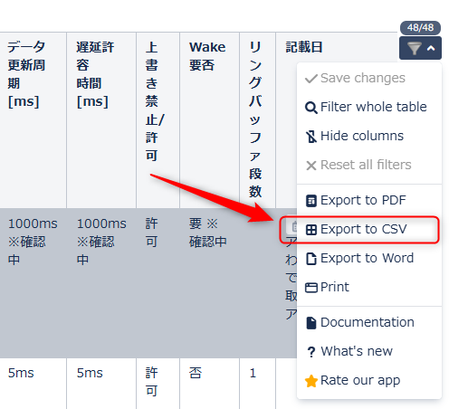

#3. Exportオプションはデフォルトとする
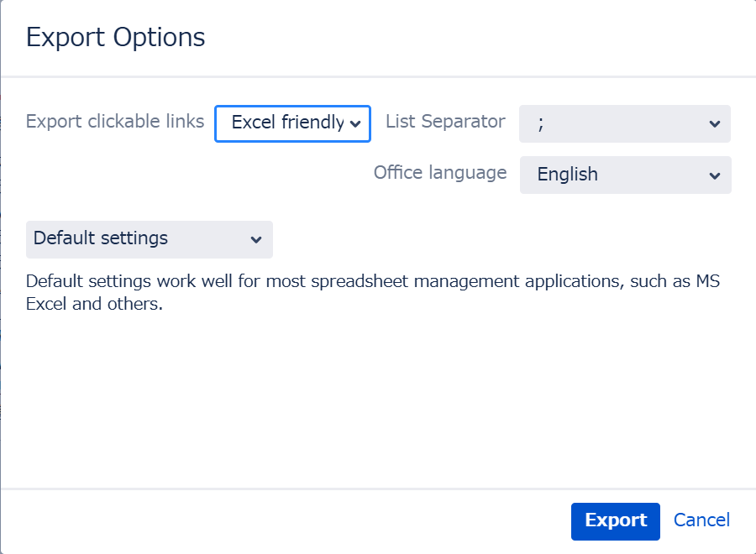

#4. 旧データとの混在を避けるために「Inter-VM Data Table」シートの値は全て消す

#5. ExcelでExport結果のCSVファイルを開き、"Ctrl"＋"A"＋"C"で全セルコピーする

#6. 「Inter-VM Data Table」シートに、[形式を選択して貼り付け]→[値(V)]で値のみ貼り付ける
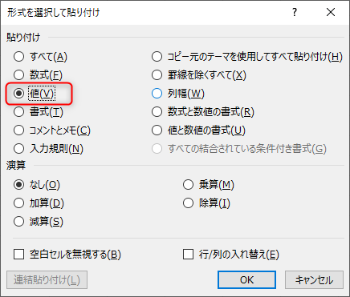

※Confluenceの表でグレーアウトされた値もコピーされるので、
不要なデータ行は、CSVファイル、または、「Inter-VM Data Table」シートへの貼り付け後に削除してください

